1
障がい者医療･リハビリテーションセンターにおける
高次脳機能障がい関連相談件数の内訳
資料1-2

障がい者医療･リハビリテーションセンター
（3機関合わせた相談件数）

高次脳機能障がい支援普及事業において、障がい者医療･リハビリテーションセンター（構成３機関）で受けた高次脳機能障がい関連相談件数の内訳 （平成19年4月より平成27年3月までの集計）
大阪府立急性期･総合医療センターの相談件数

大阪府立障がい者自立センターの相談件数
大阪府障がい者自立相談支援センターの相談件数

(2) 相談件数-相談方法別内訳
(1) 相談件数-性別内訳
 |  | 3機関の 相談件数 | 割合[%] |  | 3機関の 相談件数 | 割合[%]
 | 男性 | 4,458 | 72.3 | 面接 | 2,171 | 35.6
 | 女性 | 1,325 | 21.5 | TEL | 3,923 | 64.4
 | 不明 | 387 | 6.3 | 計 | 6,094
（重複あり 平成22年度自立センター統計なし）
 | 計 | 6,170

(3) 相談件数-当事者の年齢群別内訳

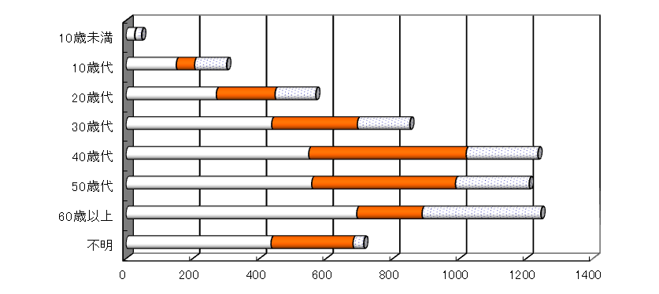
 |  |  |  |  |  | 3機関の 相談件数 | 割合[%]
 |  |  |  |  | 10歳未満 | 47 | 0.8
 |  |  |  |  | 10歳代 | 302 | 4.9
 |  |  |  |  | 20歳代 | 569 | 9.2
 |  |  |  |  | 30歳代 | 851 | 13.8
 |  |  |  |  | 40歳代 | 1,235 | 20.0
 |  |  |  |  | 50歳代 | 1,209 | 19.6
 |  |  |  |  | 60歳以上 | 1,244 | 20.2
 |  |  |  |  | 不明 | 713 | 11.6
 |  |  |  |  | 計 | 6,170

[件]

脳血管障害 | 1065 | 800 | 333
外傷性脳損傷 | 1158 | 539 | 654
脳腫瘍 | 90 | 48 | 21
低酸素脳症 | 75 | 50 | 77
脳炎 | 90 | 36 | 55
その他 | 253 | 137 | 39
記入なし | 386 | 224 | 40
(4) 相談件数-当事者の疾病別内訳
 |  |  |  |  |  | 3機関の 相談件数 | 割合[%]
 |  |  |  |  | 脳血管障害 | 2,198 | 35.6
 |  |  |  |  | 外傷性脳損傷 | 2,351 | 38.1
 |  |  |  |  | 脳腫瘍 | 159 | 2.6
 |  |  |  |  | 低酸素脳症 | 202 | 3.3
 |  |  |  |  | 脳炎 | 181 | 2.9
 |  |  |  |  | その他 | 429 | 7.0
 |  |  |  |  | 記入なし | 650 | 10.5
 |  |  |  |  | 計 | 6,170

[件]

 | 相談C | 自立C | 急総
在宅 | 1859 | 588 | 344
入院中 | 793 | 1095 | 863
その他 | 160 | 75 | 5
不明 | 305 | 76 | 7
(5) 相談件数-当事者の居場所別内訳
 |  |  |  |  |  | 3機関の 相談件数 | 割合[%]
 |  |  |  |  | 在宅 | 2,791 | 45.2
 |  |  |  |  | 入院中 | 2,751 | 44.6
 |  |  |  |  | その他 | 240 | 3.9
 |  |  |  |  | 不明 | 388 | 6.3
 |  |  |  |  | 計 | 6,170

[件]

2
(6)相談件数‐相談者別内訳

 | 相談C | 自立C | 急総
本人 | 451 | 91 | 147
家族 | 1128 | 543 | 300
医療機関 | 700 | 817 | 705
市町村 | 189 | 142 | 24
その他 | 649 | 241 | 43
 |  | 3機関の 相談件数 | 割合[%]
 | 本人 | 689 | 11.2
 | 家族 | 1,971 | 31.9
 | 医療機関 | 2,222 | 36.0
 | 市町村 | 355 | 5.8
 | その他 | 933 | 15.1
 | 計 | 6,170
[件]

 | 相談C | 自立C | 急総
1ヶ月未満 | 83 | 22 | 292
1～3ヶ月（未満） | 310 | 146 | 360
3～6ヶ月（未満） | 361 | 437 | 160
6～12ヶ月（未満） | 342 | 363 | 94
1～3年（未満） | 489 | 262 | 132
3～5年（未満） | 229 | 66 | 43
5～7年（未満） | 156 | 30 | 17
7～10年（未満） | 111 | 23 | 15
10年以上 | 435 | 60 | 60
不明 | 601 | 425 | 46
（7) 相談件数-発症から相談までの経過年月別に見た内訳
 |  | 3機関の 相談件数 | 割合[%]
 | 1ヶ月未満 | 397 | 6.4
 | 1～3ヶ月（未満） | 816 | 13.2
 | 3～6ヶ月（未満） | 958 | 15.5
 | 6～12ヶ月（未満） | 799 | 12.9
 | 1～3年（未満） | 883 | 14.3
 | 3～5年（未満） | 338 | 5.5
 | 5～7年（未満） | 203 | 3.3
 | 7～10年（未満） | 149 | 2.4
 | 10年以上 | 555 | 9.0
 | 不明 | 1,072 | 17.4
 | 計 | 6,170

[件]

 | 相談C | 自立C | 急総
診断 | 871 | 124 | 142
退院・転院 | 265 | 45 | 621
リハ訓練 | 635 | 1521 | 213
就労支援 | 248 | 31 | 70
在宅サービス | 304 | 33 | 17
福祉制度 | 263 | 37 | 69
高次脳一般 | 396 | 113 | 66
その他 | 414 | 60 | 24
(8) 相談件数-相談内容別内訳
 |  | 3機関の 相談件数 | 割合[%]
 | 診断 | 1,137 | 17.3
 | 退院・転院 | 931 | 14.1
 | リハ訓練 | 2,369 | 36.0
 | 就労支援 | 349 | 5.3
 | 在宅サービス | 354 | 5.4
 | 福祉制度 | 369 | 5.6
 | 高次脳一般* | 575 | 8.7
 | その他 | 498 | 7.6
 | 計 | 6,582
（重複あり）
[件]
 | *高次脳一般（特性・かかわり方等）

大阪市内 | 1004 | 423 | 606
堺市 | 139 | 108 | 103
大阪府内 | 1417 | 676 | 318
他府県ほか | 275 | 198 | 122
不明 | 282 | 429 | 70
(9) 相談件数-当事者の住所地別内訳
 |  | 3機関の 相談件数 | 割合[%]
 | 大阪市内 | 2,033 | 32.9
 | 堺市 | 350 | 5.7
 | 大阪府内* | 2,411 | 39.1
 | 他府県ほか | 595 | 9.6
 | 不明 | 781 | 12.7
 | 計 | 6,170
[件]
 | *大阪府内：大阪市・堺市以外
 | 相談C | 自立C | 急総
1ヶ月未満 | 83 | 22 | 292
1～3ヶ月（未満） | 310 | 146 | 360
3～6ヶ月（未満） | 361 | 437 | 160
6～12ヶ月（未満） | 342 | 363 | 94
1～3年（未満） | 489 | 262 | 132
3～5年（未満） | 229 | 66 | 43
5～7年（未満） | 156 | 30 | 17
7～10年（未満） | 111 | 23 | 15
10年以上 | 435 | 60 | 60
不明 | 601 | 425 | 46
 | 相談C | 自立C | 急総
診断 | 871 | 124 | 142
退院・転院 | 265 | 45 | 621
リハ訓練 | 635 | 1521 | 213
就労支援 | 248 | 31 | 70
在宅サービス | 304 | 33 | 17
福祉制度 | 263 | 37 | 69
高次脳一般 | 396 | 113 | 66
その他 | 414 | 60 | 24
 | 相談C | 自立C | 急総
本人 | 451 | 91 | 147
家族 | 1128 | 543 | 300
医療機関 | 700 | 817 | 705
市町村 | 189 | 142 | 24
その他 | 649 | 241 | 43

